Аркуш1
 | Перевірка | Статус | Тестові дані + коментар
Сайт "https://garne.com.ua/" | Google Chrom Версія 130.0.6723.116
 | Перейти на сайт https://samguk.com.ua/ | Passed | https://garne.com.ua/
 | На основній сторінці здійснити пошук товарів за назвою Комплект MILLI-L | Passed | Комплект MILLI-L
 | На основній сторінці здійснити пошук товарів за назвою Комплект | Passed | Комплект
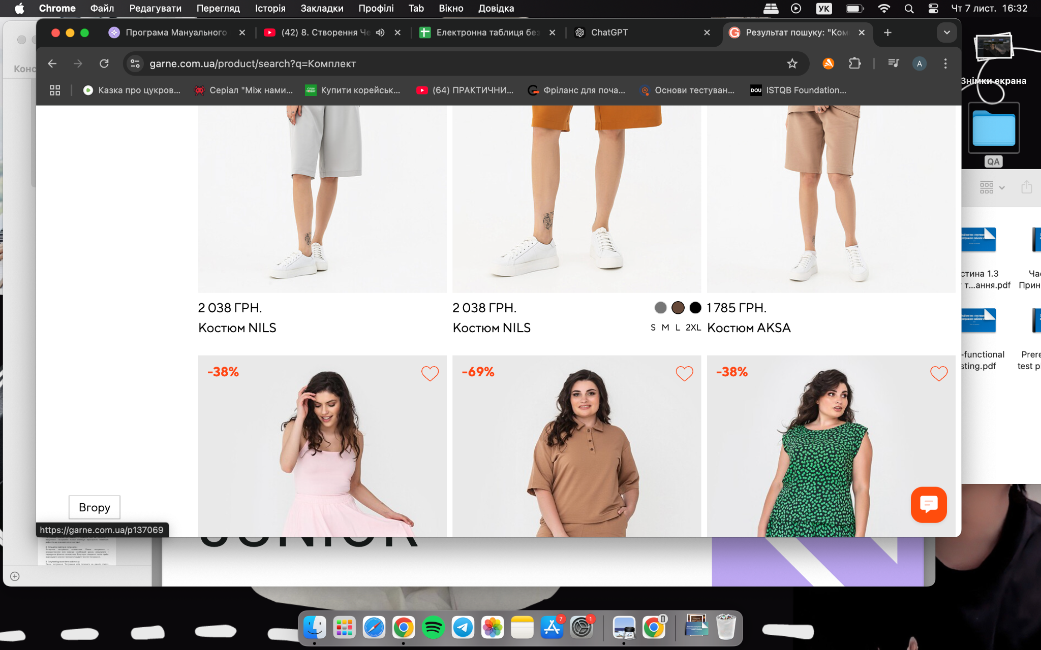
 | Перевірити, що на першій сторінці пошуку всі товари - Комплект | Failed | Відкрити баг-репорт
 | Перевірити, що на останній сторінці пошуку всі товари - Комплект | Failed | Відкрити баг-репорт
 | На основній сторінці здійснити пошук товарів за назвою Крпаз | Passed | Крпаз
 | Відкрити категорію Жіночий спортивний одяг | Passed
 | Перевірити наявність меню для відфільтрування справа на сторінці | Passed
 | Перевірити наявність меню для відфільтрування зліва на сторінці зверху над переліком товарів | Passed
 | Сортувати товари Спочатку дешеві | Passed
 | Сортувати товари Спочатку дорогі | Passed
 | Застосувати фільтр за розміром S | Passed
 | Застосувати фільтр Підкатегорія Бомбер | Passed
 | Застосувати фільтр за типом товару та підтипом товару | Passed | Тип товару - Аксесуари, підтип - Шарфи
 | Відкрити будь-який товар | Passed | Жіноча класична сукня бордового кольору А-силуету з укороченими рукавами Garne 3042085
 | Натиснути на іконку сердечка на товарі | Blocked | Потребує реєстрації
 | Перевірити наявність доданого товару в списку обраних | Blocked | Потребує реєстрації
 | Перевірити наявність додаткових фото | Passed
 | Перевірити підпункти: Характеристики, Про товар, Відгуки | Passed
 | Спробувати додати в кошик доступний розмір | Passed | Розмір L
 | Перевірити наявність іконки Кошик в лівому кутку сторінки | Passed
 | Змінити кількість товарів у кошику | Passed | Змінити кількість товарів на 3
 | Видалити товар з кошика | Passed
 | Додати декілька товарів до кошика та перевірити розрахунок кінцевої суми | Passed
 | Перейти до оформлення замовлення | Passed
 | Вказати валідні дані в поля Прізвище, Ім`я та По батькові | Passed | Собачко Альона Віталіївна
 | Вказати валідні дані в поля Прізвище та Ім`я, поле По батькові залишити порожнє | Passed | Собачко Альона
 | Вказати валідні дані в поля Прізвище та По батькові, в поле Ім`я вказати не валідні дані | Failed | Собачко аошш"!;775 Віталіївна
 | Спробувати ввести в поля Прізвище та Ім`я дані на Латиниці | Passed | Sobachko Alona
 | Ввести валідний номер телефону | Passed | "+38067*****3"
 | Ввести невалідний номера телефону | Passed | "+380999999999999999999"
 | Обрати місто | Passed | Київ
 | Перевірити, що коли користувач обирає місто, то підтягується 4 способи доставки | Passed
 | Перевірити, що при замовленні від 3000 грн, доставка безкоштовна | Passed
 | Обрати доставку у відділення | Passed | Відділення №36
 | Обрати спосіб оплати | Passed | При одержанні
 | Оформити замовлення | Passed

